关系图
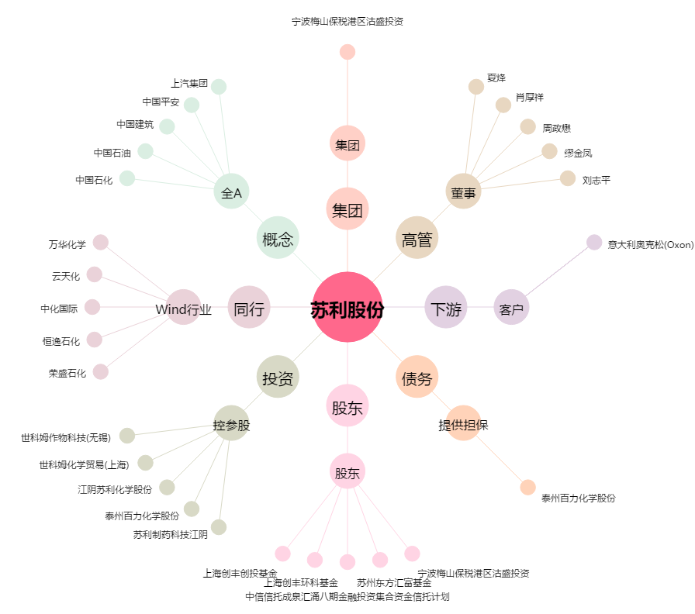
苏利股份[603585.SH] - 关系概览图

